גיליון1
עמוד הבית:
NAV-לוגין\סיינין, פרופיל, עגלת קניות, זוכים,אודות (אופציונלי) |  | מה נשאר לעשות:
מתחת לNAV כל המתנות |  |  | לשאול את המורה:
 |  |  | האם לבדוק שאם המשתמש יצא מהאתר בלי LOGOUT אז יישמר בSHOPPINGCART הפרטי הזמנה
עמוד סיינין: |  | עיצובבבב
שדה לשם משתמש שדה לסיסמא |  | להגדיל 30 שניות של REFRESH לפני ההגשה
כפתור התחברות
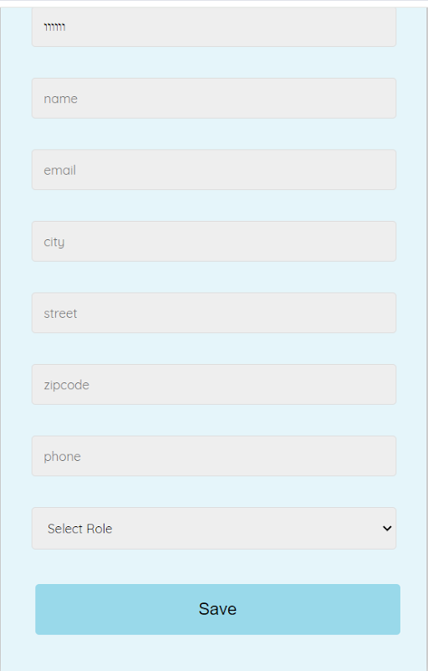
עמוד המשך רישום: |  | לטפל באישור תורמים אצל המנהל
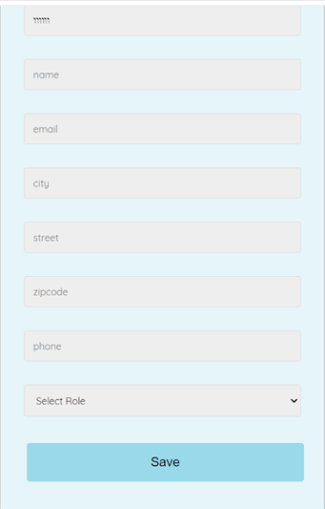
 |  | לאפשר למתרים לעשותת קנייה גם בשביל עצמו (ואז לטפל לו גם בבונוס)

 |  | עיצוב:
 |  | לוג אוט
 |  | נאב
 |  | עמוד מתנות
 |  | עמוד של הצגת כל ההזמנות
 |  | עגלת קניות
 |  | ההזמנות שלי

 |  | בעיה מוזרה שקופצת רק לאביטל:

עמוד לוגין:
שדה למשתמש שדה סיסמא
שדה אימות סיסמא
כפתור התחברות

עמוד פרופיל:
בצד: הפרטים שלי | כולל בונוס
ההזמנות שלי
התורמים שלי

עמוד עגלת קניות:
פרטים על המתנות הנקנות
כפתור לקנייה (אם לא רשום יועבר לעמוד ההתחברות)

עמוד תשלום:
פרטי אשראי
שדה לבונוס
כפתור קנייה

עמוד זוכים:
תוצג רשימת הזוכים | במקרה שאין עדיין זוכים תוצג הודעה מתאימה על תאריך ההגרלה

עמוד אודות:
תיאור קצר

